Chi tiết địa chất
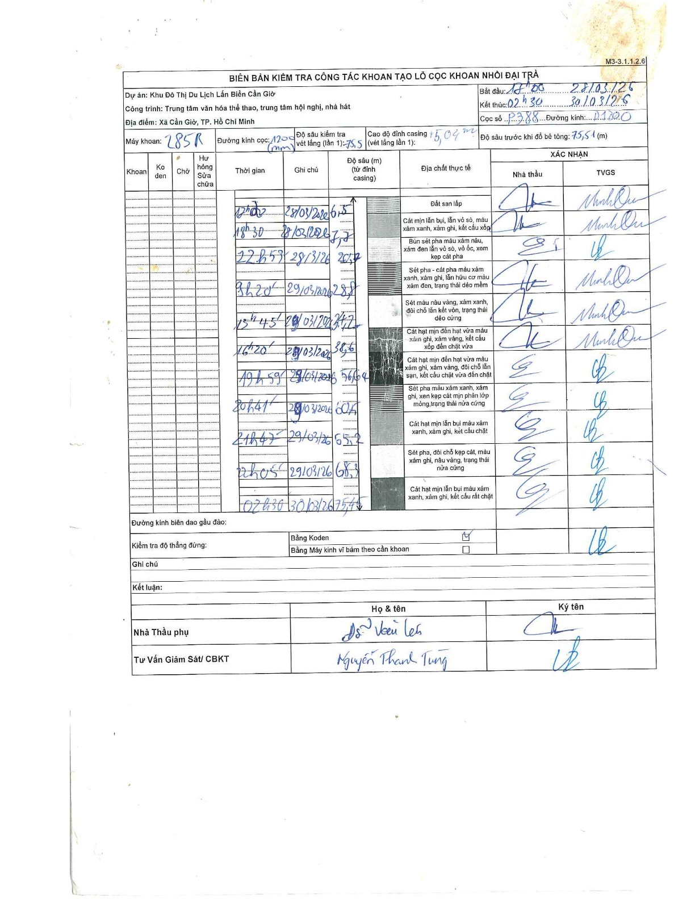
Dự án | Cần Giờ
Hạng mục | Trung tâm văn hóa thể thao, trung tâm hội nghị, nhà hát
Tên bộ phận | Xã Cần Giờ, TP. Hồ Chí Minh
Số hiệu cọc | P.388
Tên Máy khoan | SGCT-KCN0001
Đường kính | D1200
Bắt đầu thi công | 17:00 28/03/2020
Kết thúc thi công | 02:30 30/03/2020

Địa chất TT | Đường kính | Mô tả lớp thiết kế | Từ (h) | Đến (h) | Cao độ từ | Cao độ đến | T.Gian (h) | Dài (m) | V (m/h) | Ghi chú
Đất san lấp | D1200 | Đất san lấp | 16:30 28/03/2020 | 17:00 28/03/2020 | 0 | -6.5 | 0.5 | 6.5 | 13
2 | D1200 | Cát mịn lẫn bụi, lẫn vỏ sò, màu xám xanh, xám ghi, kết cấu xốp | 17:00 28/03/2020 | 18:30 28/03/2020 | -6.5 | -7.7 | 1.5 | 1.2 | 0.8 | Lái máy nghỉ ăn cơm
3 | D1200 | Bùn sét pha màu xám nâu, xám đen lẫn vỏ sò, vỏ ốc, xen kẹp cát pha | 18:30 28/03/2020 | 22:53 28/03/2020 | -7.7 | -20.7 | 4.38 | 13 | 2.97
4 | D1200 | Sét pha - cát pha màu xám xanh, xám ghi, lẫn hữu cơ màu xám đen, trạng thái dẻo mềm | 22:53 28/03/2020 | 09:20 29/03/2020 | -20.7 | -28.8 | 10.45 | 8.1 | 0.78 | giao ca sáng-đêm
5 | D1200 | Sét màu nâu vàng, xám xanh, đôi chỗ lẫn kết vón, trạng thái dẻo cứng | 09:20 29/03/2020 | 13:45 29/03/2020 | -28.8 | -34.2 | 4.42 | 5.4 | 1.22
6 | D1200 | Cát hạt mịn đến hạt vừa màu xám ghi, xám vàng, kết cấu xốp đến chặt vừa | 13:45 29/03/2020 | 16:20 29/03/2020 | -34.2 | -38.6 | 2.58 | 4.4 | 1.7
7 | D1200 | Cát hạt mịn đến hạt vừa màu xám ghi, xám vàng, đôi chỗ lẫn sạn, kết cấu chặt vừa đến chặt | 16:20 29/03/2020 | 19:59 29/03/2020 | -38.6 | -56.64 | 3.65 | 18.04 | 4.94
8 | D1200 | Sét pha màu xám xanh, xám ghi, xen kẹp cát mịn phân lớp mỏng, trạng thái nửa cứng | 19:59 29/03/2020 | 20:41 29/03/2020 | -56.64 | -50.5 | 0.7 | 6.14 | 8.77
9 | D1200 | Cát hạt mịn lẫn bụi màu xám xanh, xám ghi, kết cấu chặt | 20:41 29/03/2020 | 21:47 29/03/2020 | -50.5 | -55.2 | 1.1 | 4.7 | 4.27
10 | D1200 | Sét pha, đôi chỗ kẹp cát, màu xám ghi, nâu vàng, trạng thái nửa cứng | 21:47 29/03/2020 | 22:05 29/03/2020 | -55.2 | -68.3 | 0.3 | 13.1 | 43.67
11 | D1200 | Cát hạt mịn lẫn bụi màu xám xanh, xám ghi, kết cấu rất chặt | 22:05 29/03/2020 | 02:30 30/03/2020 | -68.3 | -75.5 | 4.42 | 7.2 | 1.63

ẢNH BIÊN BẢN GỐC

